Supplementary Figure 10 a, b, c
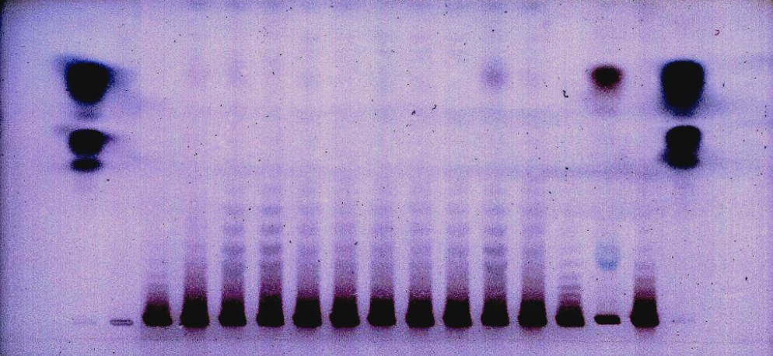
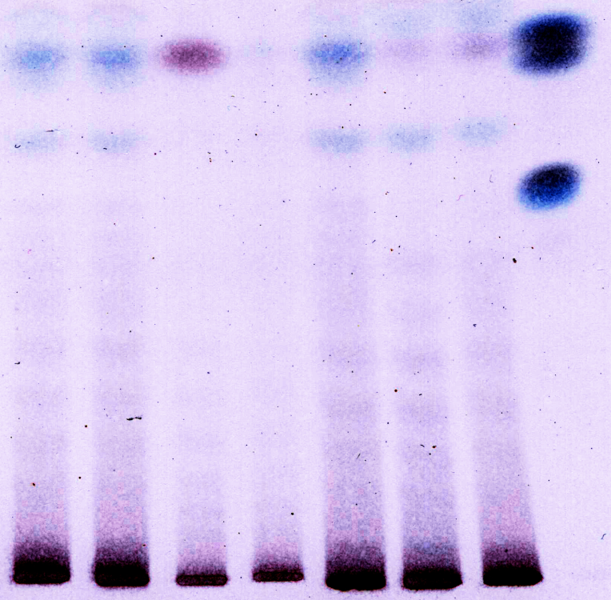
 | a
 |  |  | c

 |  | c

b

 | b
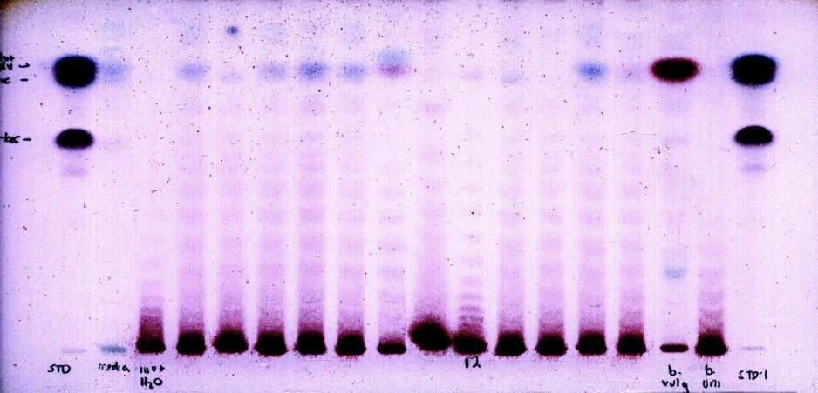

c

